Feuil1
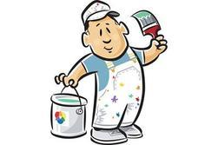
ARTH'PEINT'UR ZI des pins 64100 BAYONNE Site: www.arthpeinture.fr
 | M BRICOLO 25 ROUTE DE LA PLAGE 64 500 CIBOURE

DEVIS

Libellé | quantité | Prix unitaire hors taxes | Montant hors taxe
préparation des murs
préparation du plafond
peinture plafond blanc mat 10L
peinture murs gris satin 3L
mise en place et nettoyage

 | Total Hors Taxe
 | TVA | 10%
 | Total Toutes Taxes Comprises en €

entreprise joignable de 8h à 19h du lundi au vendredi.

DEVIS

SIGNATURE DU CLIENT précédé de la mention: "bon pour accord"

